상품제안서
ADATA 외장하드 HD650 | 상품코드: F18646

 |  |  |  |  |  |  | 02-412-0044 | www.easy1.co.kr
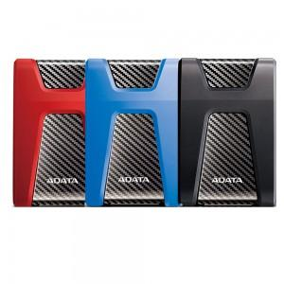

【상세/제작정보】

【인쇄/포장옵션】 | 레이저 / 포장지포장

【공급단가】 | 수량 | 10~ | 50~ | 100~ | 300~ | 500~
*VAT별도 | 1TB | 64,770원 | 63,730원 | 62,180원 | 60,620원 | 59,590원
 | 2TB | 87,500원 | 86,100원 | 84,000원 | 81,900원 | 80,500원

【상품 URL】 | http://www.easy1.co.kr/src/goods_detail.php?gdno=18646

